Hoja1
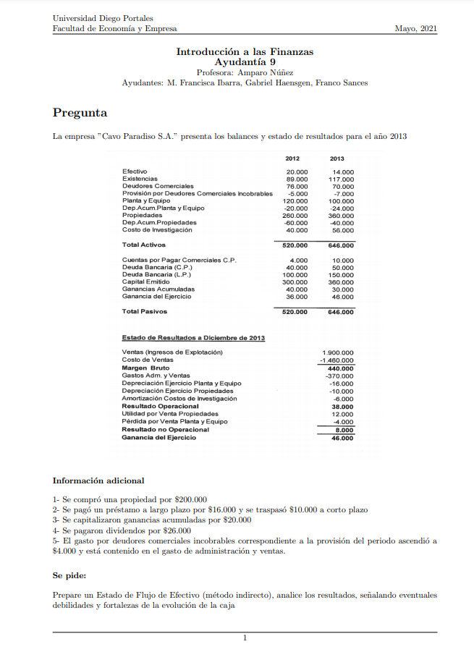

 |  | FONDOS PROVENIENTES DE OPERACIONES | 2013

 |  | ganancia ejercicio | $46,000 |  | deudores comerciales incobrables
 |  | MAS gasto que no sea salida de efectivo |  |  | -5000 | -7000
 |  | depreciación de ejercicio de planta y equipos | $16,000 |  | -2000
 |  | depreciación de ejercicio de propiedades | $10,000
 |  | amortización costos de investigación | $6,000
 |  | pérdida por venta planta y equipo | $4,000
 |  | gasto por deudores incobrables | $2,000

 |  | MENOS ingresos que no son entrada de efectivo
 |  | utilidad por venta de propiedades | -$12,000

 |  | MAS aumento en pasivos corrientes operacionales |  |  | cuentas por pagar comerciales c.p.
 |  | aumento en cuentas por pagar comerciales c.p | $6,000 |  | 4000 | 10000
 |  |  |  |  | 6000
 |  | MENOS disminuciones en pasivos corrientes operacionales | $0

 |  | MAS disminución en activos corrientes distintos a caja |  |  | deudores comerciales
 |  | disminución deudores comerciales | $6,000 |  | 76000 | 70000
 |  |  |  |  | 6000
 |  | MENOS aumento en activos corrientes distintos a caja
 |  | aumento en existencias | -$28,000 |  | existencias
 |  |  |  |  | 89000 | 117000
 |  | TOTAL PROVENIENTE DE OPERACIONES | $56,000 |  | 28000

 |  | FONDOS PROVENIENTES DE FINANCIAMIENTO
 |  | créditos |  |  | deuda L.P |  |  |  | capital emitido
 |  | obtención crédito L.P | $76,000 |  | 100000 | 150000 |  |  | 300000 | 360000
 |  | pago préstamo | -$16,000 |  | -16000 | (pago deuda) |  |  | 60000
 |  |  |  |  | -10000 | (traspaso a c.p) |  |  | 20000 | capitalización de ganancias acumuladas
 |  | patrimonio |  |  | 74000 | esto deberiamos tener |  |  | 40000 | (nos sobran, inexplicablemente)
 |  | aumento de capital | $40,000 |  | 76000 | diferencia
 |  | pago de dividendos | -$26,000
 |  |  |  |  |  |  |  |  | ganancias acumuladas
 |  | TOTAL PROVENIENTE DE FINANCIAMIENTO | $74,000 |  |  |  |  |  | 40000 | 30000 | "(1)+(2)"
 |  |  |  |  |  |  |  |  | 20000 | (capitalización ganancias acumuladas)
 |  | FONDOS PROVENIENTES DE INVERSIONES |  |  |  |  |  | "(1)" | 20000 | deberiamos tener
 |  | compra propiedad | -$200,000
 |  | valor venta propiedad | $82,000 |  |  |  |  |  | ganancias ejercicio
 |  | venta de planta y equipo | $4,000 |  |  |  |  |  | 36000 | 46000
 |  | inversión en investigación | -$22,000 |  |  |  |  | "(2)" | 10000
 |  |  |  |  |  |  |  |  |  |  |  |  | planta y equipo
 |  | TOTAL PROVENIENTE DE INVERSIONES | -$136,000 |  | propiedades |  |  |  |  |  |  |  | 120000 | 100000
 |  |  |  |  | 260000 | 360000 |  |  |  |  |  |  | 20000 | se perdieron
 |  | cambios de efectivo (suma de totales) | -$6,000 |  | $200,000 | compra propiedad
usos de efectivo | entradas de efectivo |  |  |  | 460000 | deberiamos tener |  |  |  |  |  |  | cambio en depreciación planta y equipos
 |  |  |  |  | 100000 | se perdieron de forma inexplicable |  |  |  |  |  |  | -20000 | -24000
estructura EFE método indirecto |  |  |  |  |  |  |  |  |  |  |  |  | -16000
 |  |  |  |  | cambio en depreciación propiedades |  |  |  |  |  |  |  | -36000 | deberiamos tener
FONDOS PROVENIENTES DE OPERACIONES | $1 |  |  |  | -60000 | -40000 |  |  |  |  |  |  | -12000 | se perdieron
 |  |  |  |  | -10000 | dep. ejercicio
ganancia del ejercicio |  |  |  |  | -70000 | deberiamos tener |  |  |  |  |  | podemos intuir, si se perdieron 20000 de planta y equipo y 12.000 de dep. planta y equipo, que hubo una venta por un valor libro de 8000
MAS gasto que no sea salida de efectivo |  |  |  |  | -30000 | se perdieron inexplicablemente |  |  |  |  |  |  | valor libro | 8000
MENOS ingresos que no son salida de efectivo |  |  |  |  |  |  |  |  |  |  |  |  | perdida | -4000
MAS aumento en pasivos corrientes operacionales |  |  |  | podemos intuir que si se perdieron 100mil de propiedades y 30.000 de depreciación, hubo una venta por un valor libro de 70.000 |  |  |  |  |  |  |  |  | valor venta | 4000
MENOS disminuciones en pasivos corrientes operacionales |  |  |  |  | utilidad venta propiedad |  | 12000
MAS disminución en activos corrientes distintos a caja |  |  |  |  | valor libro |  | 70000
MENOS aumento en activos corrientes distintos a caja |  |  |  |  | valor venta |  | 82000

FONDOS PROVENIENTES DE FINANCIAMIENTO | $2
créditos
patrimonio |  |  |  |  | costo de investigación
 |  |  |  |  | 40000 | 56000
FONDOS PROVENIENTES DE INVERSIONES | $3 |  |  |  | 6000 | amortización
 |  |  |  |  | 34000 | deberiamos tener
 |  |  |  |  | 22000 | aumento inexplicable
cambio en efectivo | (1+2+3)

